系统框架
系统框架

 | 概述
 | 游戏系统框架如下图所示：
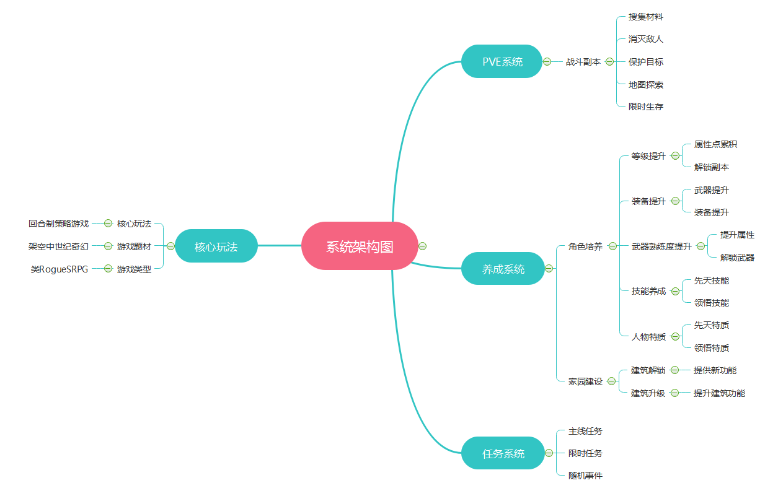

 | 核心玩法
 | 1.回合制策略战旗游戏
 | 2.随机生成的地图和敌人

